tulos
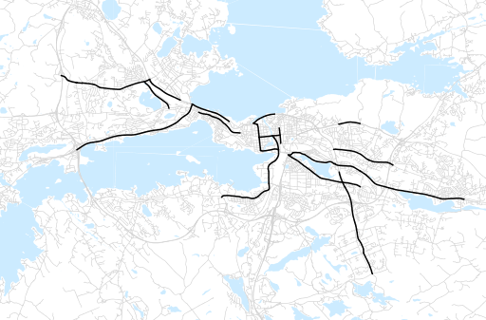
Otsikko | Talvi 2012
Tilasto | liikennesuorite
Laskenta-aineisto | Kuukauden konstruoitu keskivuorokausiliikenne
Laskentajakso | 12.12 - 02.13
Viikonpäivät
Aikaväli
Vertailujakso

 | Talvi 2011 | Syksy 2012 | Talvi 2012 | Muutos ed. vuoteen | Muutos ed. kauteen
Liikennesuorite | 594,178 | 637,021 | 602,615

Määrät kausittain

